2022-04-12_BSA_dilution
Well | Fluor | Cq | 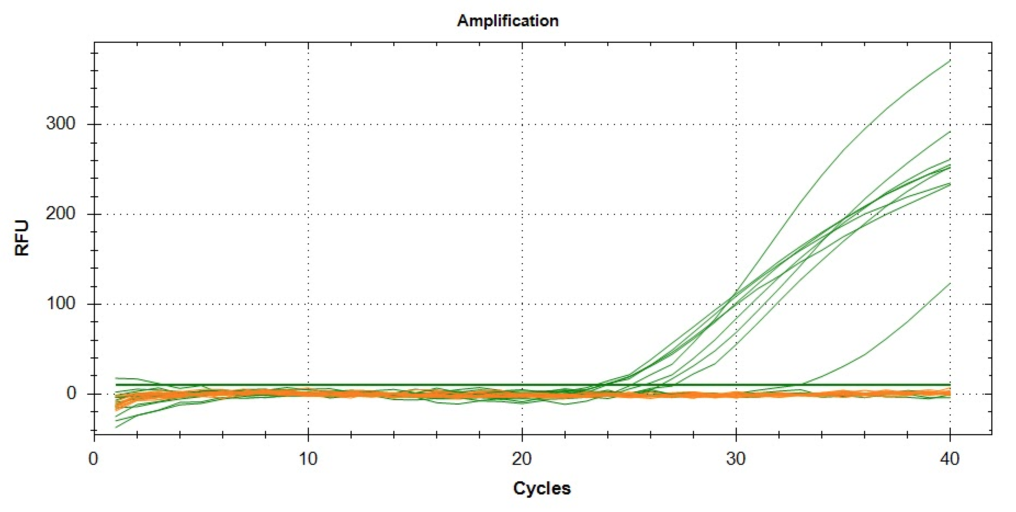
A01 | SYBR | 23.67751636
A02 | SYBR | 23.696975754
A03 | SYBR | 23.881110004
A04 | SYBR | 23.326604351
A05 | SYBR | 25.575461823
A06 | SYBR | 27.048006455
A07 | SYBR | NaN
A08 | SYBR | NaN
B01 | SYBR | 25.039868064
B02 | SYBR | 26.424295171
B03 | SYBR | 32.719631575
B04 | SYBR | NaN

